融出方向头寸持仓市值风险
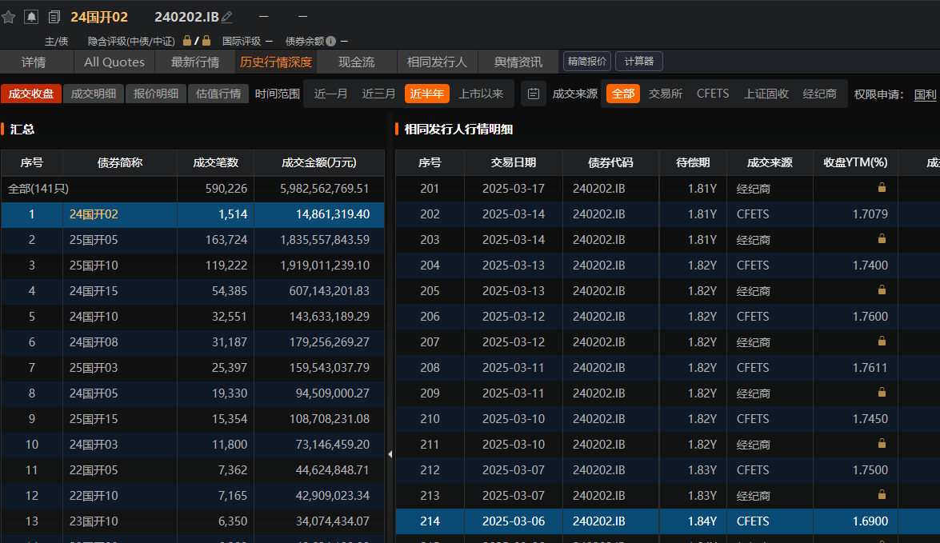
计算时间 | 3/6/2025
序号 | 债券代码 | 品种简称 | 债券类型 | 面值 | 债券类型 | 票面利率% | 开始时间 | 剩余期限(年) | 久期 | 凸性 | DV01 | 收益率% | 净价(元) | 全价(元) | 融出券面总额(元) | 券面质押率 | 净值(元) | 市值质押率 | 市值质押缺口（Collateral Shortfall） | 投组加权借贷费率年化(%) | 理论借贷费率年化（Required Lending Fee Rate） | 理论借贷费率年化+流动性溢价 | 借贷费用（1D) | 市值+借贷费用质押缺口（Collateral Shortfall）
标的券
1 | 220011.IB | 22付息国债11 | 国债 | 100 | 国债 | 2.24% | 2023-10-13 | 1.6164 | 1.558 | 3.9702 | 1.57 | 1.55% | 99.8372 | 100.7001 | 400,000,000 | 100.00% | 399,348,800.00 | 99.29% | -2,817,600.00 | 0.8111% | 0.0447% | 0.0747% | 17,534.25 | -2,800,065.75
质押券
1.a | 102001080.IB | 20南电MTN008 | 企业公司 | 100 | 企业公司 | 2.70% | 2023-10-13 | 1.6219 | 1.555 | 3.9578 | 1.57 | 1.9800% | 99.1328 | 100.1582 | 400,000,000 | NA | 396,531,200.00 | NA | NA | NA
标的券
2 | 220207.IB | 22国开07 | 政策银行债 | 100 | 政策银行债 | 2.22% | 2023-10-13 | 1.8685 | 1.8023 | 5.0276 | 1.8 | 1.6400% | 99.5649 | 99.8621 | 100,000,000 | 400.00% | 99,564,900.00 | 401.67% | 0.00 | 0.65% | 0.1249% | 0.0749% | 1,780.82 | -38,919.18
质押券
2.a | 2228050.IB | 22光大银行 | 金融 | 100 | 金融 | 2.47% | 2023-10-13 | 2.0192 | 1.8982 | 5.5606 | 1.93 | 1.9700% | 99.5242 | 101.9469 | 100,000,000 | NA | 99,524,200.00 | NA | NA | NA
2.b | 102001080.IB | 20南电MTN008 | 企业公司 | 100 | 企业公司 | 2.70% | 2023-10-13 | 1.6219 | 1.555 | 3.9578 | 1.57 | 1.9800% | 100.1328 | 101.1582 | 300,000,000 | NA | 300,398,400.00 | NA | NA | NA

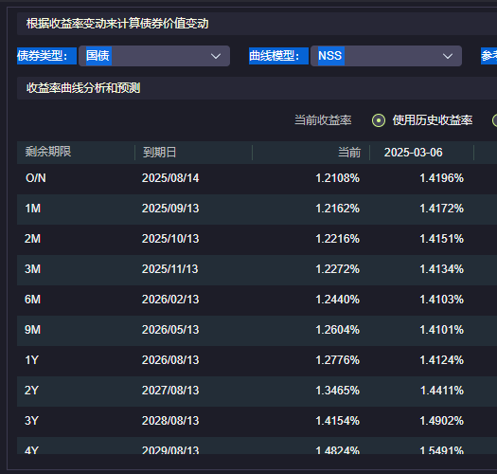
国债曲线 |  | 国开曲线
2Y | 1.4411% | 1.5938%
1Y | 1.4124% | 1.5245%
roll-down | 0.0287% | 0.0693%
资金成本funding cost（BP） | 0
流动性溢价（BP） | 0.0300% | -0.0500%
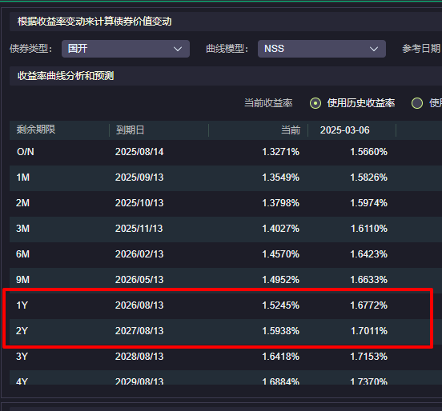
 |  | 240202.IB
240003.IB | 1.5200% | 1.6900%

220011.IB剩余期限是1.6， 选取剩余期限在1年到2年，流动性打分最高的债群的零息收益率。

融出方向逐笔利润已实现
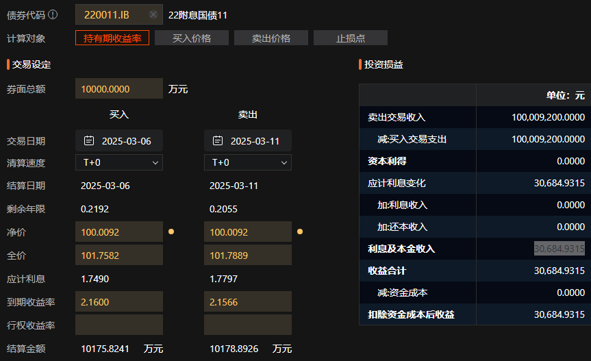
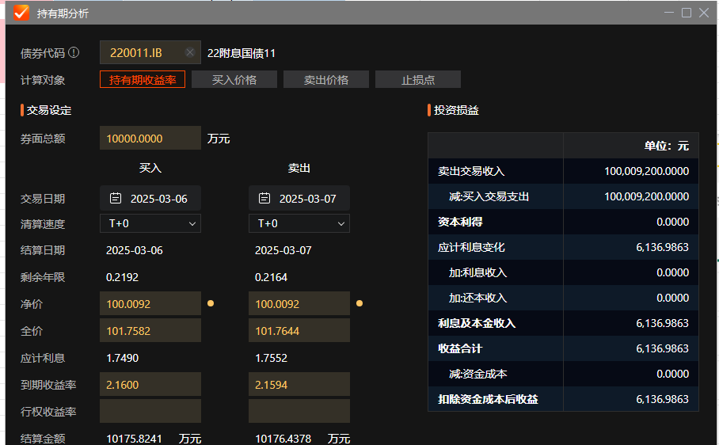
序号 | 交易方向 | 对手方 | 债券代码 | 品种简称 | 借贷品种 | 借贷期限 | 借贷费率% | 同期曲线下降RollDown | 券面总额(元) | 首期结算日 | 到期结算日 | 借贷费用 | 应计利息总额 | L001 | 1
标的券-1 | 融出 | 券商1 | 220011.IB | 25付息国债11 | L001 | 1 | 0.78% | 0.0001 | 100,000,000 | 2025-03-06 | 2025-03-07 | 2,136.99 | 6,136.99 | L014 | 14
质押券- 1.a |  |  | 102001080.IB | 20南电MTN008 |  |  |  |  | 100,000,000 |  |  |  |  | L01M | 30
 |  |  |  |  |  |  |  |  |  |  |  |  |  | L02M | 60
标的券-2 | 融出 | 銀行1 | 220011.IB | 25付息国债11 | L007 | 5 | 0.82% | 0.0005 | 100,000,000 | 2025-03-06 | 2025-03-11 | 11,232.88 | 30,684.93 | L04M | 120
质押券-2.a |  |  | 102001080.IB | 20南电MTN008 |  |  |  |  | 100,000,000 |  |  |  |  | L01Y | 365

标的券-3 | 融出 | 机构1 | 220011.IB | 25付息国债11 | L001 | 1 | 0.76% | 0.0001 | 200,000,000 | 2025-03-06 | 2025-03-07 | 4,164.38 | 12,273.97
质押券-3.a |  |  | 102001080.IB | 20南电MTN008 |  |  |  |  | 200,000,000

220011.IB
投组借贷费率同期限同标的券面额权重1D | 0.77%
投组借贷费率不同期限同标的券期限权重 | 0.81%
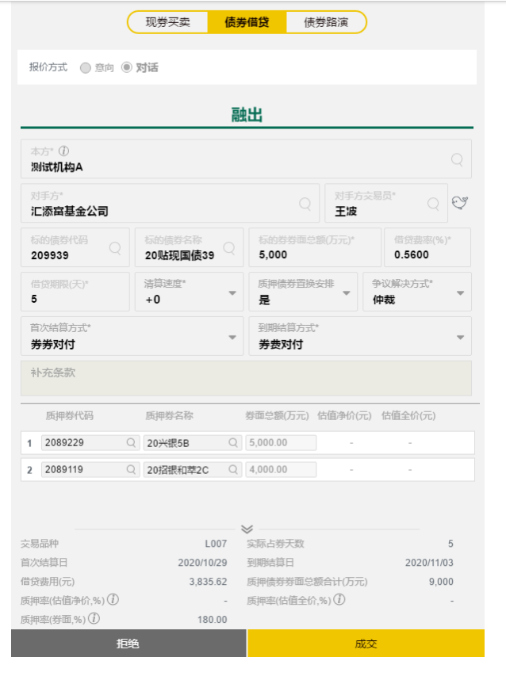
总损益 | 17,534.25
期限(天） | 5
年化收益 | 0.0000600488%

 |  |  |  |  | 天

融入方向头寸持仓市值风险
计算时间 | 3/7/2025
序号 | 债券代码 | 品种简称 | 债券类型 | 面值 | 债券类型 | 票面利率% | 剩余期限(年) | 久期 | 凸性 | DV01 | 收益率% | 净价(元) | 全价(元) | 融入券面总额(元) | 券面质押率 | 净值(元) | 市值质押率 | 市值质押缺口（Collateral Shortfall） | 投组加权借贷费率年化(%) | 理论借贷费率年化（Required Lending Fee Rate） | 理论借贷费率年化+流动性溢价 | 借贷费用 | 市值+借贷费用质押缺口（Collateral Shortfall） | 市场变化 | MTM | Pnl(MtM - 借贷费用)
标的券
1 | 220011.IB | 22付息国债11 | 国债 | 100 | 国债 | 2.24% | 1.6164 | 1.558 | 3.9702 | 1.57 | 1.55% | 99.8372 | 100.7001 | 400,000,000 | 100.00% | 399,348,800.00 | 99.29% | -2,817,600.00 | 0.7839% | 0.0447% | 0.0747% | 17,013.70 | -2,800,586.30 | 0.0551% | 343,383 | 326,370
质押券
1.a | 102001080.IB | 20南电MTN008 | 企业公司 | 100 | 企业公司 | 2.70% | 1.6219 | 1.555 | 3.9578 | 1.57 | 1.9800% | 99.1328 | 100.1582 | 400,000,000 | NA | 396,531,200.00 | NA | NA | NA
标的券
2 | 220207.IB | 22国开07 | 政策银行债 | 100 | 政策银行债 | 2.22% | 1.8685 | 1.8023 | 5.0276 | 1.8 | 1.6400% | 99.5649 | 99.8621 | 100,000,000 | 400.00% | 99,564,900.00 | 401.67% | 0.00 | 0.65% | 0.1249% | 0.0749% | 1,780.82 | -38,919.18 | 0.01% | 18,000 | 16,219
质押券
2.a | 2228050.IB | 22光大银行 | 金融 | 100 | 金融 | 2.47% | 2.0192 | 1.8982 | 5.5606 | 1.93 | 1.9700% | 99.5242 | 101.9469 | 100,000,000 | NA | 99,524,200.00 | NA | NA | NA
2.b | 102001080.IB | 20南电MTN008 | 企业公司 | 100 | 企业公司 | 2.70% | 1.6219 | 1.555 | 3.9578 | 1.57 | 1.9800% | 100.1328 | 101.1582 | 300,000,000 | NA | 300,398,400.00 | NA | NA | NA

国债曲线 |  | 国开曲线
2Y | 1.4411% | 1.5938%
1Y | 1.4124% | 1.5245%
roll-down | 0.0287% | 0.0693%
资金成本funding cost（BP） | 0
流动性溢价（BP） | 0.0300% | -0.0500%
 |  | 240202.IB
240003.IB | 1.5200% | 1.6900%

220011.IB剩余期限是1.6， 选取剩余期限在1年到2年，流动性打分最高的债群的零息收益率。

融入方向逐笔利润已实现-做空-借短买长
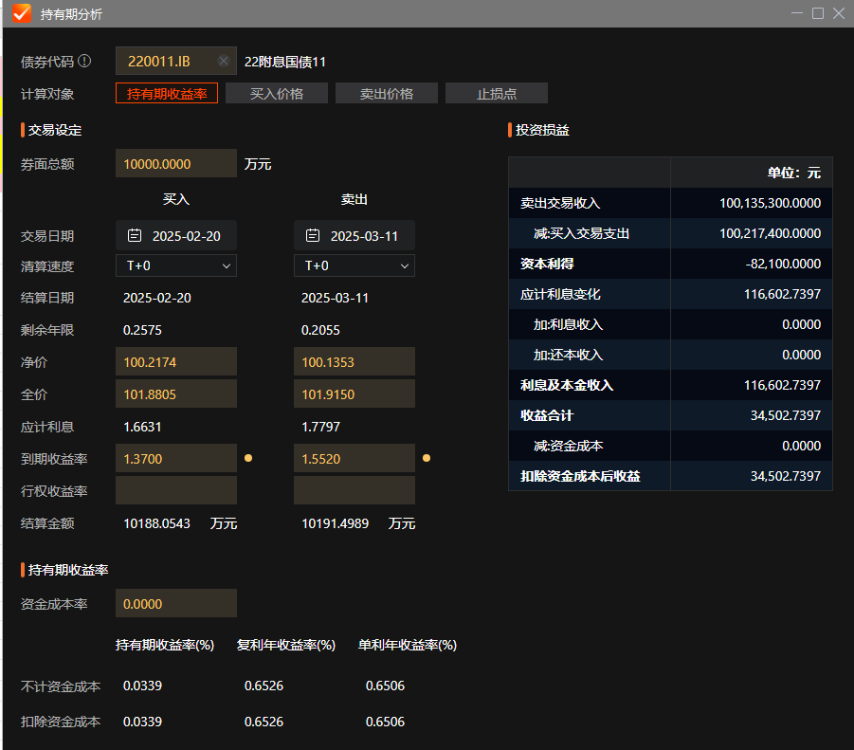
序号 | 交易方向 | 对手方 | 债券代码 | 债券简称 | 借贷品种 | 期限 | 借贷费率% | 券面总额(元) | 首期结算日 | 首期结算日市场收益率 | 首期结算日市场净价 | 到期结算日 | 到期结算日市场收益率 | 到期结算日市场净价 | 借贷费用 | 应计利息总额 | 市场变化 | 久期 | MTM | 整体损益（借贷+MTM） | 借贷目的 |  |  | 交割 | L001 | 1
标的券-1 | 融入 | 券商11 | 220011.IB | 22付息国债11 | L001 | 1 | 0.76% | 100,000,000 | 2025-03-06 | 1.4898% | 101.7582 | 2025-03-07 | 1.4898% | 101.7644 | 2,082.19 | 06137 | 0.00% | 1.558 | 0.00 | -2,082.19 | 交割 |  |  | 做空 | L014 | 14
标的券-2 | 融入 | 銀行11 | 220011.IB | 22付息国债11 | L007 | 5 | 0.79% | 100,000,000 | 2025-03-05 | 1.5102% | 100.1556 | 2025-03-10 | 1.5502% | 101.7889 | 10,821.92 | 30685 | 4.00% | 1.558 | 62,320.00 | 51,498.08 | 做空 |  |  | 融资 | L04M | 120
标的券-3 | 融入 | 机构11 | 220011.IB | 22付息国债11 | L001 | 1 | 0.75% | 200,000,000 | 2025-03-06 | 1.4898% | 101.7582 | 2025-03-07 | 1.4898% | 101.7644 | 4,109.59 | 06137 | 0.00% | 1.558 | 0.00 | -4,109.59 | 交割 |  |  | 策略-借短买长
标的券-2.1 | 融入 | 銀行11 | 220011.IB | 22付息国债11 | L007 | 7 | 0.79% | 100,000,000 | 2025-02-27 | 1.5201% | 101.7582 | 2025-03-06 | 1.4898% | 101.7889 | 15,150.68 | 30685 | -3.03% | 1.558 | -47,207.40 | -62,358.08 | 做空 |  |  |  | L04M | 120
标的券-2.2 | 融入 | 銀行11 | 220011.IB | 22付息国债11 | L007 | 7 | 0.79% | 100,000,000 | 2025-02-20 | 1.3700% | 100.2174 | 2025-02-27 | 1.5206% | 100.1648 | 15,150.68 | 42959 | 15.06% | 1.558 | 234,634.80 | 219,484.12 | 做空 |  |  |  | L04M | 120

Pnl | 289,612.22
标的券-4.1 | 融入 | 銀行11 | 220011.IB | 22付息国债11 | L007 | 7 | 0.79% | 150,000,000 | 2025-03-24 | 1.5999% | 101.7582 | 2025-03-31 | 1.5200% | 101.7889 | 22,726.03 | 30685 | -7.99% | 1.558 | 186,726.30 | 164,000.27 | 策略-借短买长 |  |  | 融资 | L04M | 120
标的券-4.2 | 融入 | 銀行11 | 220011.IB | 22付息国债11 | L007 | 7 | 0.79% | 150,000,000 | 2025-03-31 | 1.5200% | 101.7582 | 2025-04-07 | 1.4302% | 101.7889 | 22,726.03 | 30685 | -8.98% | 1.558 | 209,862.60 | 187,136.57 | 策略-借短买长 |  |  | 融资 | L04M | 120
标的券-4.3 | 融入 | 銀行11 | 220011.IB | 22付息国债11 | L007 | 7 | 0.79% | 150,000,000 | 2025-04-07 | 1.4302% | 101.7582 | 2025-04-14 | 1.3003% | 101.7889 | 22,726.03 | 30685 | -12.99% | 1.558 | 303,576.30 | 280,850.27 | 策略-借短买长 |  |  | 融资 | L04M | 120
 |  |  |  |  | 回购品种 |  | repo rate回购利率 |  |  |  |  |  |  |  | 回购利息 |  |  | 回购折算比例 | 正回购融入金额 | 正回购还款额
标的券-4.1-R | 正回购方 | 銀行11R | 220011.IB | 22付息国债11 | R007 | 7 | 1.49% | 150,000,000 | 2025-03-24 | 1.5999% | 101.7582 | 2025-03-31 | 1.5200% | 101.7889 | 38,576.71 | 30685 | -7.99% | 90% | 135,000,000.00 | 135,038,576.71 | 策略-借短买长 |  |  | 融资 | L04M | 120

220011.IB
投组借贷费率同期限同标的券面额权重1D | 0.75% |  |  |  |  | 平均成本净价 | 101.36
投组借贷费率不同期限同标的券期限权重 | 0.78% |  |  |  |  | 平均成本收益率 | 1.4949%
总损益 | 45,306
期限(天） | 5
年化收益 | 0.00015516%

未到期
序号 | 交易方向 | 对手方 | 债券代码 | 债券简称 | 借贷品种 | 期限 | 借贷费率% | 券面总额(元) | 首期结算日 | 首期结算日市场收益率 | 首期结算日市场净价 | 到期结算日 | 预期均衡点收益率 | 预期均衡点市场全价 | 剩余期限(年) | 久期 | 凸性 | DV01 | 债券类型 | 当前收益率% | 当前净价(元) | 当前全价(元) | 借贷目的
标的券-2 | 融入 | 銀行11 | 220011.IB | 22付息国债11 | L007 | 5 | 0.79% | 100000000 | 2025-03-05 | 1.51% | 100.1556 | 2025-03-10 | 2.3002% | 99.1555 | 1.6164 | 1.558 | 3.9702 | 1.57 | 国债 | 2.3400% | 99.8372 | 100.7001 | 策略-借短买长

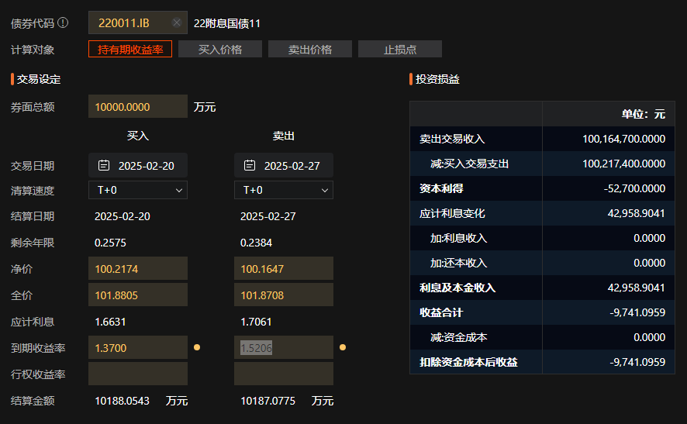
策略-借短买长
买入债券数量 | 12,288,000.00 |  |  |  |  | 做空
买入债券 | 2400001.IB |  |  |  |  | 借入债券 | 220011.IB
债券简称 | 24特别国债01 |  |  |  |  | 债券简称 | 22付息国债11
剩余期限(年) | 29.21Y |  |  |  |  | 剩余期限(年) | 1.6164
久期 | 20.8106 |  |  |  |  | 久期 | 1.558
3/24/2025 收益率 | 2.1150% | 109.8626 |  |  |  | 3/11/2025 收益率 | 1.5502% | 100.1356
4/14/2025 收益率 | 1.9600% |  |  |  |  | 2/20/2025 收益率 | 1.3700% | 100.2174
收益率变化 | 0.1550% |  |  |  |  | 收益率变化 | 0.1802%
MTM | 396,367.01 |  |  |  |  | MTM | 280,751.60 | 81,800.00
sum 借贷费用 | 68,178.08 |  |  |  |  | sum 借贷费用 | 41,123.29
Pnl | 289,612.22 |  |  |  |  | PnL | 40,676.71
利息 | 149,088.40 |  |  |  |  | Sum MtM | 249,747.40
 |  |  |  |  |  | Sum PNL | 208,624.11
 |  |  |  |  |  | pnl | 239,628.31

